029
29号機 異常発生データ(2022年09月)
データ取得日：2023/01/04 11:41:20
1.全異常データ |  |  | 2.日別発生回数 |  | 3.異常毎の発生回数
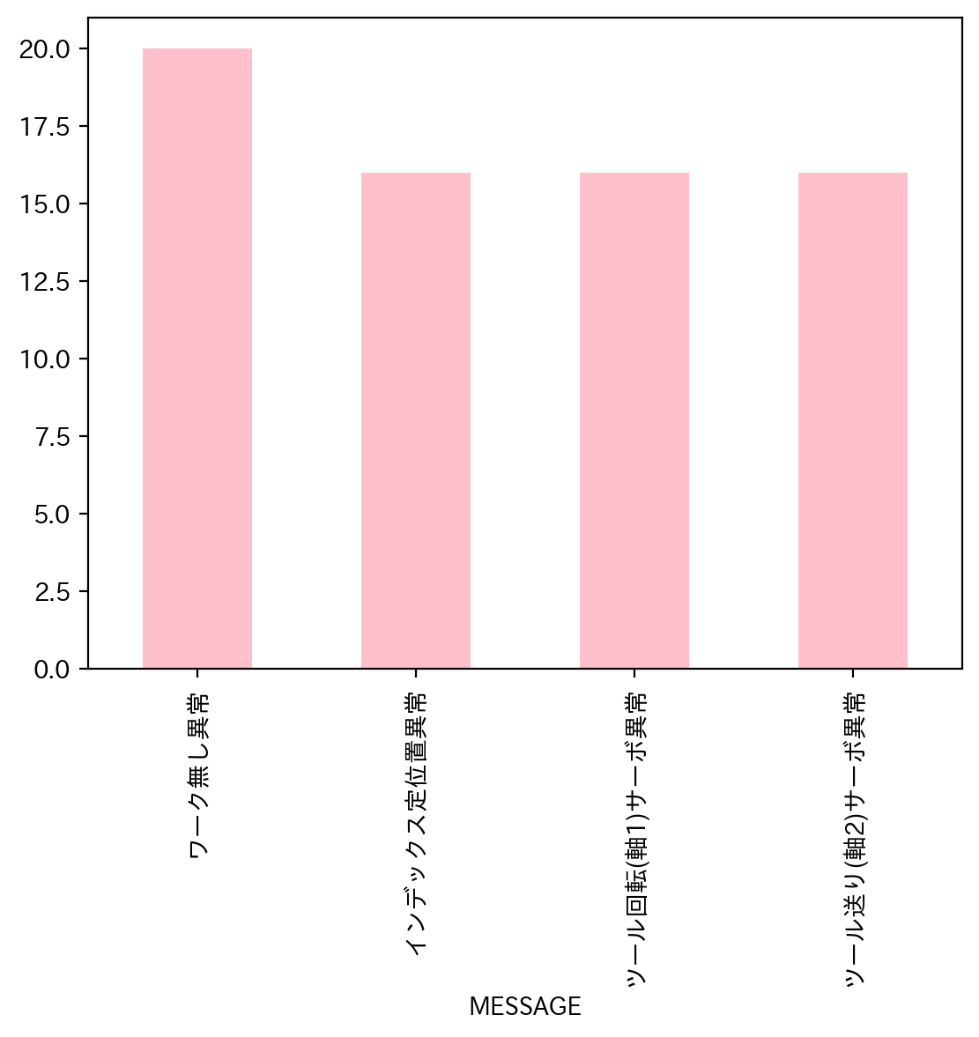
日付時間 | AlmNo | アラーム名称 | 日付 | 回数 | アラーム名称 | 合計
9/3/22 | 12 | ワーク無し異常 | 2022-09-01 | 0 | ワーク無し異常 | 20
9/5/22 | 12 | ワーク無し異常 | 2022-09-02 | 0 | インデックス定位置異常 | 16
9/7/22 | 6 | ツール回転(軸1)サーボ異常 | 2022-09-03 | 1 | ツール回転(軸1)サーボ異常 | 16
9/7/22 | 7 | ツール送り(軸2)サーボ異常 | 2022-09-04 | 0 | ツール送り(軸2)サーボ異常 | 16
9/7/22 | 2 | インデックス定位置異常 | 2022-09-05 | 1 | 合計 | 68
9/8/22 | 12 | ワーク無し異常 | 2022-09-06 | 0
9/9/22 | 2 | インデックス定位置異常 | 2022-09-07 | 3
9/9/22 | 6 | ツール回転(軸1)サーボ異常 | 2022-09-08 | 1
9/9/22 | 7 | ツール送り(軸2)サーボ異常 | 2022-09-09 | 9
9/9/22 | 2 | インデックス定位置異常 | 2022-09-10 | 1
9/9/22 | 6 | ツール回転(軸1)サーボ異常 | 2022-09-11 | 0
9/9/22 | 7 | ツール送り(軸2)サーボ異常 | 2022-09-12 | 5
9/9/22 | 2 | インデックス定位置異常 | 2022-09-13 | 1
9/9/22 | 6 | ツール回転(軸1)サーボ異常 | 2022-09-14 | 1
9/9/22 | 7 | ツール送り(軸2)サーボ異常 | 2022-09-15 | 1
9/10/22 | 12 | ワーク無し異常 | 2022-09-16 | 4
9/12/22 | 12 | ワーク無し異常 | 2022-09-17 | 0
9/12/22 | 7 | ツール送り(軸2)サーボ異常 | 2022-09-18 | 0
9/12/22 | 6 | ツール回転(軸1)サーボ異常 | 2022-09-19 | 3
9/12/22 | 2 | インデックス定位置異常 | 2022-09-20 | 1
9/12/22 | 12 | ワーク無し異常 | 2022-09-21 | 9
9/13/22 | 12 | ワーク無し異常 | 2022-09-22 | 7
9/14/22 | 12 | ワーク無し異常 | 2022-09-23 | 6
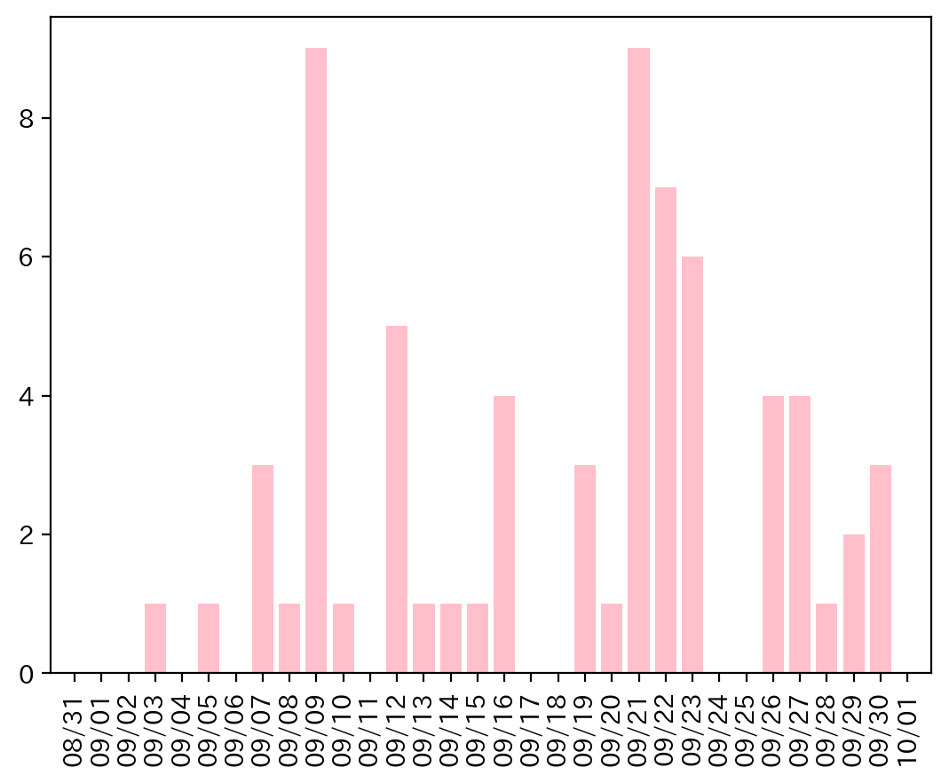
9/15/22 | 12 | ワーク無し異常 | 2022-09-24 | 0
9/16/22 | 12 | ワーク無し異常 | 2022-09-25 | 0
9/16/22 | 2 | インデックス定位置異常 | 2022-09-26 | 4
9/16/22 | 6 | ツール回転(軸1)サーボ異常 | 2022-09-27 | 4
9/16/22 | 7 | ツール送り(軸2)サーボ異常 | 2022-09-28 | 1
9/19/22 | 2 | インデックス定位置異常 | 2022-09-29 | 2
9/19/22 | 6 | ツール回転(軸1)サーボ異常 | 2022-09-30 | 3
9/19/22 | 7 | ツール送り(軸2)サーボ異常
9/20/22 | 12 | ワーク無し異常
9/21/22 | 2 | インデックス定位置異常
9/21/22 | 6 | ツール回転(軸1)サーボ異常
9/21/22 | 7 | ツール送り(軸2)サーボ異常
9/21/22 | 6 | ツール回転(軸1)サーボ異常
9/21/22 | 2 | インデックス定位置異常
9/21/22 | 7 | ツール送り(軸2)サーボ異常
9/21/22 | 2 | インデックス定位置異常
9/21/22 | 6 | ツール回転(軸1)サーボ異常
9/21/22 | 7 | ツール送り(軸2)サーボ異常
9/22/22 | 2 | インデックス定位置異常
9/22/22 | 6 | ツール回転(軸1)サーボ異常
9/22/22 | 7 | ツール送り(軸2)サーボ異常
9/22/22 | 6 | ツール回転(軸1)サーボ異常
9/22/22 | 7 | ツール送り(軸2)サーボ異常
9/22/22 | 2 | インデックス定位置異常
9/22/22 | 12 | ワーク無し異常
9/23/22 | 2 | インデックス定位置異常
9/23/22 | 6 | ツール回転(軸1)サーボ異常
9/23/22 | 7 | ツール送り(軸2)サーボ異常
9/23/22 | 7 | ツール送り(軸2)サーボ異常
9/23/22 | 6 | ツール回転(軸1)サーボ異常
9/23/22 | 2 | インデックス定位置異常
9/26/22 | 12 | ワーク無し異常
9/26/22 | 2 | インデックス定位置異常
9/26/22 | 6 | ツール回転(軸1)サーボ異常
9/26/22 | 7 | ツール送り(軸2)サーボ異常
9/27/22 | 2 | インデックス定位置異常
9/27/22 | 6 | ツール回転(軸1)サーボ異常
9/27/22 | 7 | ツール送り(軸2)サーボ異常
9/27/22 | 12 | ワーク無し異常
9/28/22 | 12 | ワーク無し異常
9/29/22 | 12 | ワーク無し異常
9/29/22 | 12 | ワーク無し異常
9/30/22 | 12 | ワーク無し異常
9/30/22 | 12 | ワーク無し異常
9/30/22 | 12 | ワーク無し異常

034
34号機 異常発生データ(2022年09月)
データ取得日：2023/01/04 11:36:04
1.全異常データ |  |  | 2.日別発生回数 |  | 3.異常毎の発生回数
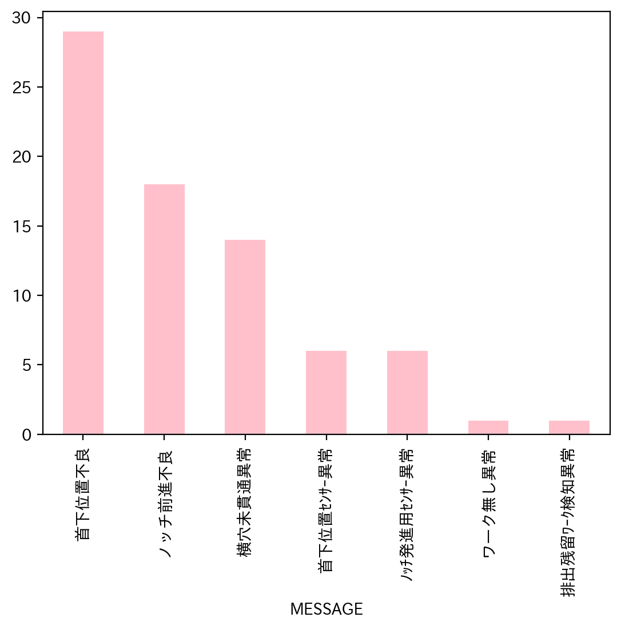
日付時間 | AlmNo | アラーム名称 | 日付 | 回数 | アラーム名称 | 合計
9/1/22 | 4 | 首下位置不良 | 2022-09-01 | 3 | 首下位置不良 | 29
9/1/22 | 3 | ノッチ前進不良 | 2022-09-02 | 4 | ノッチ前進不良 | 18
9/1/22 | 3 | ノッチ前進不良 | 2022-09-03 | 0 | 横穴未貫通異常 | 14
9/2/22 | 3 | ノッチ前進不良 | 2022-09-04 | 0 | 首下位置ｾﾝｻｰ異常 | 6
9/2/22 | 4 | 首下位置不良 | 2022-09-05 | 1 | ﾉｯﾁ発進用ｾﾝｻｰ異常 | 6
9/2/22 | 4 | 首下位置不良 | 2022-09-06 | 2 | ワーク無し異常 | 1
9/2/22 | 51 | ﾉｯﾁ発進用ｾﾝｻｰ異常 | 2022-09-07 | 6 | 排出残留ﾜｰｸ検知異常 | 1
9/5/22 | 2 | 横穴未貫通異常 | 2022-09-08 | 0 | 合計 | 75
9/6/22 | 4 | 首下位置不良 | 2022-09-09 | 2
9/6/22 | 4 | 首下位置不良 | 2022-09-10 | 1
9/7/22 | 4 | 首下位置不良 | 2022-09-11 | 0
9/7/22 | 4 | 首下位置不良 | 2022-09-12 | 1
9/7/22 | 4 | 首下位置不良 | 2022-09-13 | 3
9/7/22 | 4 | 首下位置不良 | 2022-09-14 | 3
9/7/22 | 4 | 首下位置不良 | 2022-09-15 | 3
9/7/22 | 4 | 首下位置不良 | 2022-09-16 | 3
9/9/22 | 3 | ノッチ前進不良 | 2022-09-17 | 0
9/9/22 | 4 | 首下位置不良 | 2022-09-18 | 0
9/10/22 | 4 | 首下位置不良 | 2022-09-19 | 7
9/12/22 | 53 | 首下位置ｾﾝｻｰ異常 | 2022-09-20 | 4
9/13/22 | 2 | 横穴未貫通異常 | 2022-09-21 | 1
9/13/22 | 4 | 首下位置不良 | 2022-09-22 | 4
9/13/22 | 4 | 首下位置不良 | 2022-09-23 | 4
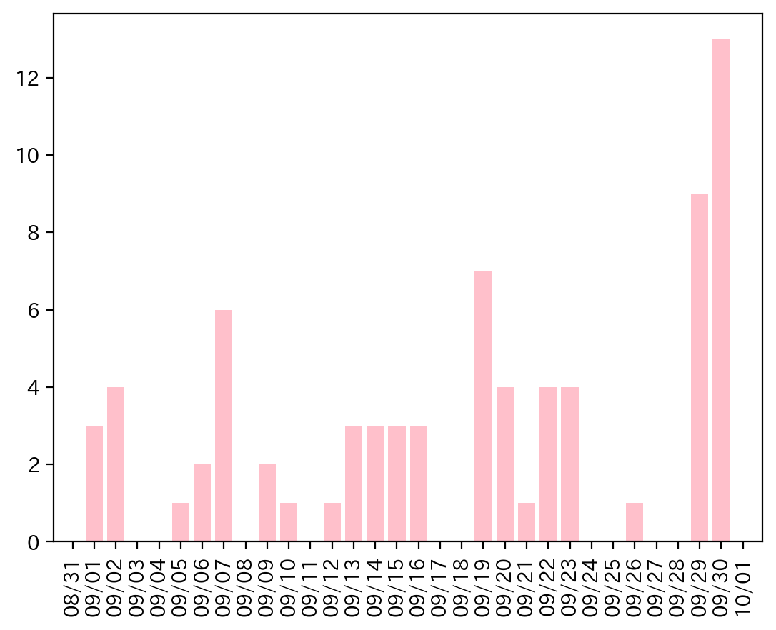
9/14/22 | 53 | 首下位置ｾﾝｻｰ異常 | 2022-09-24 | 0
9/14/22 | 4 | 首下位置不良 | 2022-09-25 | 0
9/14/22 | 2 | 横穴未貫通異常 | 2022-09-26 | 1
9/15/22 | 2 | 横穴未貫通異常 | 2022-09-27 | 0
9/15/22 | 53 | 首下位置ｾﾝｻｰ異常 | 2022-09-28 | 0
9/15/22 | 3 | ノッチ前進不良 | 2022-09-29 | 9
9/16/22 | 53 | 首下位置ｾﾝｻｰ異常 | 2022-09-30 | 13
9/16/22 | 53 | 首下位置ｾﾝｻｰ異常
9/16/22 | 3 | ノッチ前進不良
9/19/22 | 3 | ノッチ前進不良
9/19/22 | 3 | ノッチ前進不良
9/19/22 | 3 | ノッチ前進不良
9/19/22 | 3 | ノッチ前進不良
9/19/22 | 3 | ノッチ前進不良
9/19/22 | 3 | ノッチ前進不良
9/19/22 | 2 | 横穴未貫通異常
9/20/22 | 4 | 首下位置不良
9/20/22 | 4 | 首下位置不良
9/20/22 | 3 | ノッチ前進不良
9/20/22 | 2 | 横穴未貫通異常
9/21/22 | 2 | 横穴未貫通異常
9/22/22 | 4 | 首下位置不良
9/22/22 | 3 | ノッチ前進不良
9/22/22 | 48 | 排出残留ﾜｰｸ検知異常
9/22/22 | 3 | ノッチ前進不良
9/23/22 | 51 | ﾉｯﾁ発進用ｾﾝｻｰ異常
9/23/22 | 3 | ノッチ前進不良
9/23/22 | 2 | 横穴未貫通異常
9/23/22 | 4 | 首下位置不良
9/26/22 | 34 | ワーク無し異常
9/29/22 | 2 | 横穴未貫通異常
9/29/22 | 4 | 首下位置不良
9/29/22 | 2 | 横穴未貫通異常
9/29/22 | 2 | 横穴未貫通異常
9/29/22 | 2 | 横穴未貫通異常
9/29/22 | 4 | 首下位置不良
9/29/22 | 4 | 首下位置不良
9/29/22 | 53 | 首下位置ｾﾝｻｰ異常
9/29/22 | 4 | 首下位置不良
9/30/22 | 2 | 横穴未貫通異常
9/30/22 | 3 | ノッチ前進不良
9/30/22 | 2 | 横穴未貫通異常
9/30/22 | 4 | 首下位置不良
9/30/22 | 51 | ﾉｯﾁ発進用ｾﾝｻｰ異常
9/30/22 | 51 | ﾉｯﾁ発進用ｾﾝｻｰ異常
9/30/22 | 51 | ﾉｯﾁ発進用ｾﾝｻｰ異常
9/30/22 | 4 | 首下位置不良
9/30/22 | 4 | 首下位置不良
9/30/22 | 4 | 首下位置不良
9/30/22 | 51 | ﾉｯﾁ発進用ｾﾝｻｰ異常
9/30/22 | 4 | 首下位置不良
9/30/22 | 3 | ノッチ前進不良

035
35号機 異常発生データ(2022年09月)
データ取得日：2023/01/04 11:42:47
1.全異常データ |  |  | 2.日別発生回数 |  | 3.異常毎の発生回数
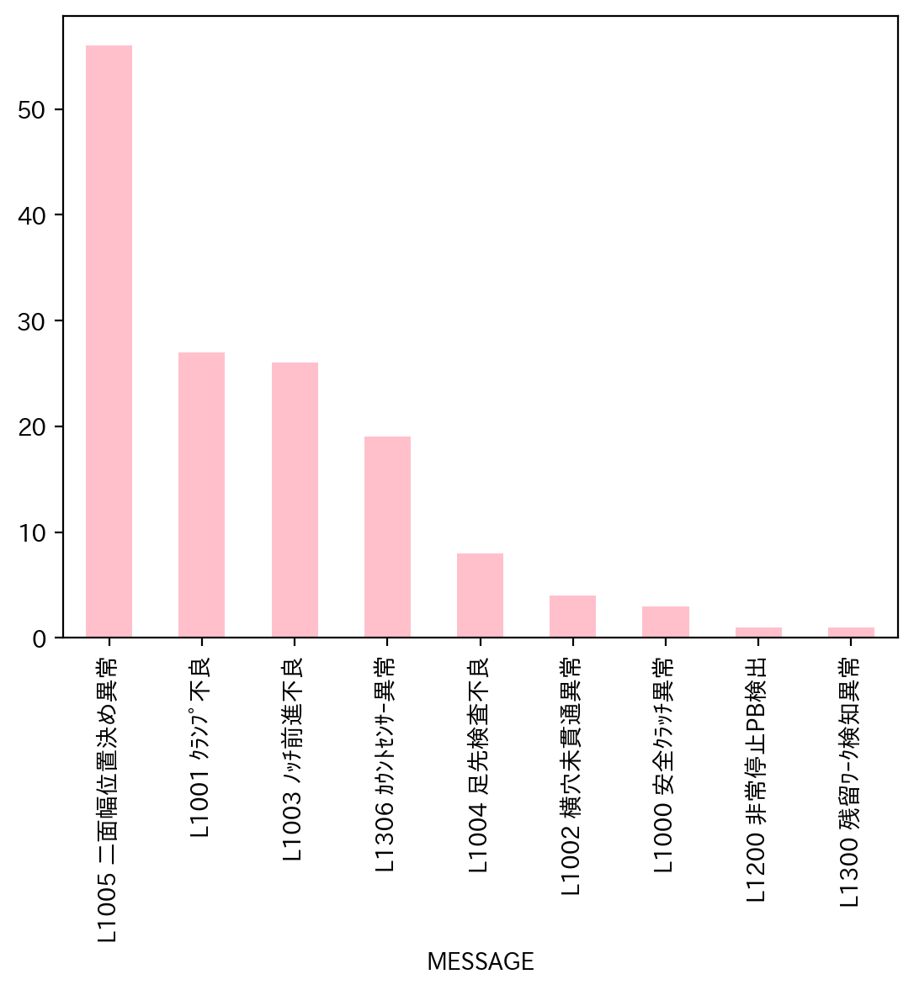
日付時間 | AlmNo | アラーム名称 | 日付 | 回数 | アラーム名称 | 合計
9/9/22 | 4 | L1004 足先検査不良 | 2022-09-01 | 0 | L1005 二面幅位置決め異常 | 56
9/9/22 | 5 | L1005 二面幅位置決め異常 | 2022-09-02 | 0 | L1001 ｸﾗﾝﾌﾟ不良 | 27
9/9/22 | 1 | L1001 ｸﾗﾝﾌﾟ不良 | 2022-09-03 | 0 | L1003 ﾉｯﾁ前進不良 | 26
9/10/22 | 4 | L1004 足先検査不良 | 2022-09-04 | 0 | L1306 ｶｳﾝﾄｾﾝｻｰ異常 | 19
9/10/22 | 5 | L1005 二面幅位置決め異常 | 2022-09-05 | 0 | L1004 足先検査不良 | 8
9/10/22 | 5 | L1005 二面幅位置決め異常 | 2022-09-06 | 0 | L1002 横穴未貫通異常 | 4
9/12/22 | 4 | L1004 足先検査不良 | 2022-09-07 | 0 | L1000 安全ｸﾗｯﾁ異常 | 3
9/12/22 | 4 | L1004 足先検査不良 | 2022-09-08 | 0 | L1200 非常停止PB検出 | 1
9/12/22 | 4 | L1004 足先検査不良 | 2022-09-09 | 3 | L1300 残留ﾜｰｸ検知異常 | 1
9/12/22 | 3 | L1003 ﾉｯﾁ前進不良 | 2022-09-10 | 3 | 合計 | 145
9/12/22 | 1 | L1001 ｸﾗﾝﾌﾟ不良 | 2022-09-11 | 0
9/12/22 | 1 | L1001 ｸﾗﾝﾌﾟ不良 | 2022-09-12 | 11
9/12/22 | 5 | L1005 二面幅位置決め異常 | 2022-09-13 | 9
9/12/22 | 5 | L1005 二面幅位置決め異常 | 2022-09-14 | 13
9/12/22 | 5 | L1005 二面幅位置決め異常 | 2022-09-15 | 0
9/12/22 | 48 | L1300 残留ﾜｰｸ検知異常 | 2022-09-16 | 0
9/12/22 | 5 | L1005 二面幅位置決め異常 | 2022-09-17 | 0
9/13/22 | 4 | L1004 足先検査不良 | 2022-09-18 | 0
9/13/22 | 5 | L1005 二面幅位置決め異常 | 2022-09-19 | 8
9/13/22 | 2 | L1002 横穴未貫通異常 | 2022-09-20 | 14
9/13/22 | 5 | L1005 二面幅位置決め異常 | 2022-09-21 | 27
9/13/22 | 3 | L1003 ﾉｯﾁ前進不良 | 2022-09-22 | 3
9/13/22 | 3 | L1003 ﾉｯﾁ前進不良 | 2022-09-23 | 8
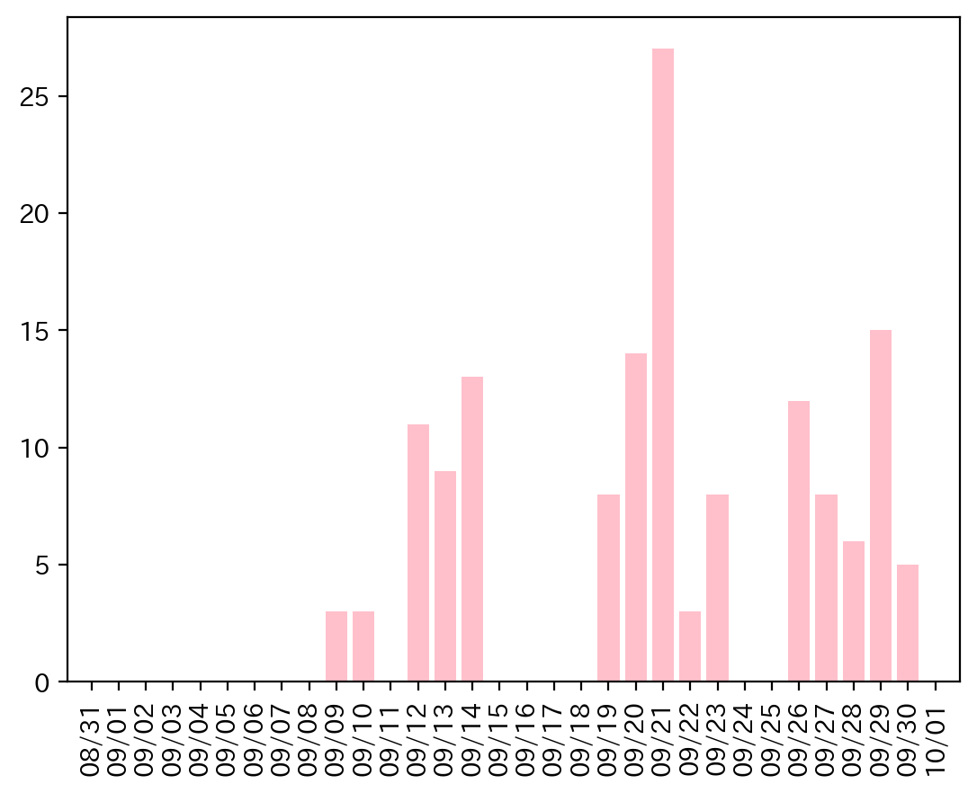
9/13/22 | 5 | L1005 二面幅位置決め異常 | 2022-09-24 | 0
9/13/22 | 5 | L1005 二面幅位置決め異常 | 2022-09-25 | 0
9/13/22 | 54 | L1306 ｶｳﾝﾄｾﾝｻｰ異常 | 2022-09-26 | 12
9/14/22 | 4 | L1004 足先検査不良 | 2022-09-27 | 8
9/14/22 | 5 | L1005 二面幅位置決め異常 | 2022-09-28 | 6
9/14/22 | 54 | L1306 ｶｳﾝﾄｾﾝｻｰ異常 | 2022-09-29 | 15
9/14/22 | 5 | L1005 二面幅位置決め異常 | 2022-09-30 | 5
9/14/22 | 5 | L1005 二面幅位置決め異常
9/14/22 | 54 | L1306 ｶｳﾝﾄｾﾝｻｰ異常
9/14/22 | 5 | L1005 二面幅位置決め異常
9/14/22 | 5 | L1005 二面幅位置決め異常
9/14/22 | 0 | L1000 安全ｸﾗｯﾁ異常
9/14/22 | 3 | L1003 ﾉｯﾁ前進不良
9/14/22 | 5 | L1005 二面幅位置決め異常
9/14/22 | 5 | L1005 二面幅位置決め異常
9/14/22 | 5 | L1005 二面幅位置決め異常
9/19/22 | 5 | L1005 二面幅位置決め異常
9/19/22 | 0 | L1000 安全ｸﾗｯﾁ異常
9/19/22 | 0 | L1000 安全ｸﾗｯﾁ異常
9/19/22 | 5 | L1005 二面幅位置決め異常
9/19/22 | 3 | L1003 ﾉｯﾁ前進不良
9/19/22 | 1 | L1001 ｸﾗﾝﾌﾟ不良
9/19/22 | 3 | L1003 ﾉｯﾁ前進不良
9/19/22 | 1 | L1001 ｸﾗﾝﾌﾟ不良
9/20/22 | 5 | L1005 二面幅位置決め異常
9/20/22 | 5 | L1005 二面幅位置決め異常
9/20/22 | 5 | L1005 二面幅位置決め異常
9/20/22 | 5 | L1005 二面幅位置決め異常
9/20/22 | 5 | L1005 二面幅位置決め異常
9/20/22 | 5 | L1005 二面幅位置決め異常
9/20/22 | 3 | L1003 ﾉｯﾁ前進不良
9/20/22 | 1 | L1001 ｸﾗﾝﾌﾟ不良
9/20/22 | 3 | L1003 ﾉｯﾁ前進不良
9/20/22 | 1 | L1001 ｸﾗﾝﾌﾟ不良
9/20/22 | 1 | L1001 ｸﾗﾝﾌﾟ不良
9/20/22 | 3 | L1003 ﾉｯﾁ前進不良
9/20/22 | 5 | L1005 二面幅位置決め異常
9/20/22 | 5 | L1005 二面幅位置決め異常
9/21/22 | 5 | L1005 二面幅位置決め異常
9/21/22 | 5 | L1005 二面幅位置決め異常
9/21/22 | 3 | L1003 ﾉｯﾁ前進不良
9/21/22 | 54 | L1306 ｶｳﾝﾄｾﾝｻｰ異常
9/21/22 | 3 | L1003 ﾉｯﾁ前進不良
9/21/22 | 5 | L1005 二面幅位置決め異常
9/21/22 | 5 | L1005 二面幅位置決め異常
9/21/22 | 1 | L1001 ｸﾗﾝﾌﾟ不良
9/21/22 | 3 | L1003 ﾉｯﾁ前進不良
9/21/22 | 3 | L1003 ﾉｯﾁ前進不良
9/21/22 | 2 | L1002 横穴未貫通異常
9/21/22 | 3 | L1003 ﾉｯﾁ前進不良
9/21/22 | 1 | L1001 ｸﾗﾝﾌﾟ不良
9/21/22 | 5 | L1005 二面幅位置決め異常
9/21/22 | 1 | L1001 ｸﾗﾝﾌﾟ不良
9/21/22 | 1 | L1001 ｸﾗﾝﾌﾟ不良
9/21/22 | 1 | L1001 ｸﾗﾝﾌﾟ不良
9/21/22 | 5 | L1005 二面幅位置決め異常
9/21/22 | 5 | L1005 二面幅位置決め異常
9/21/22 | 3 | L1003 ﾉｯﾁ前進不良
9/21/22 | 2 | L1002 横穴未貫通異常
9/21/22 | 1 | L1001 ｸﾗﾝﾌﾟ不良
9/21/22 | 5 | L1005 二面幅位置決め異常
9/21/22 | 5 | L1005 二面幅位置決め異常
9/21/22 | 5 | L1005 二面幅位置決め異常
9/21/22 | 5 | L1005 二面幅位置決め異常
9/21/22 | 5 | L1005 二面幅位置決め異常
9/22/22 | 5 | L1005 二面幅位置決め異常
9/22/22 | 54 | L1306 ｶｳﾝﾄｾﾝｻｰ異常
9/22/22 | 5 | L1005 二面幅位置決め異常
9/23/22 | 4 | L1004 足先検査不良
9/23/22 | 54 | L1306 ｶｳﾝﾄｾﾝｻｰ異常
9/23/22 | 1 | L1001 ｸﾗﾝﾌﾟ不良
9/23/22 | 32 | L1200 非常停止PB検出
9/23/22 | 54 | L1306 ｶｳﾝﾄｾﾝｻｰ異常
9/23/22 | 1 | L1001 ｸﾗﾝﾌﾟ不良
9/23/22 | 54 | L1306 ｶｳﾝﾄｾﾝｻｰ異常
9/23/22 | 54 | L1306 ｶｳﾝﾄｾﾝｻｰ異常
9/26/22 | 54 | L1306 ｶｳﾝﾄｾﾝｻｰ異常
9/26/22 | 54 | L1306 ｶｳﾝﾄｾﾝｻｰ異常
9/26/22 | 54 | L1306 ｶｳﾝﾄｾﾝｻｰ異常
9/26/22 | 1 | L1001 ｸﾗﾝﾌﾟ不良
9/26/22 | 1 | L1001 ｸﾗﾝﾌﾟ不良
9/26/22 | 54 | L1306 ｶｳﾝﾄｾﾝｻｰ異常
9/26/22 | 54 | L1306 ｶｳﾝﾄｾﾝｻｰ異常
9/26/22 | 54 | L1306 ｶｳﾝﾄｾﾝｻｰ異常
9/26/22 | 1 | L1001 ｸﾗﾝﾌﾟ不良
9/26/22 | 54 | L1306 ｶｳﾝﾄｾﾝｻｰ異常
9/26/22 | 1 | L1001 ｸﾗﾝﾌﾟ不良
9/26/22 | 3 | L1003 ﾉｯﾁ前進不良
9/27/22 | 1 | L1001 ｸﾗﾝﾌﾟ不良
9/27/22 | 3 | L1003 ﾉｯﾁ前進不良
9/27/22 | 3 | L1003 ﾉｯﾁ前進不良
9/27/22 | 3 | L1003 ﾉｯﾁ前進不良
9/27/22 | 1 | L1001 ｸﾗﾝﾌﾟ不良
9/27/22 | 1 | L1001 ｸﾗﾝﾌﾟ不良
9/27/22 | 3 | L1003 ﾉｯﾁ前進不良
9/27/22 | 54 | L1306 ｶｳﾝﾄｾﾝｻｰ異常
9/28/22 | 1 | L1001 ｸﾗﾝﾌﾟ不良
9/28/22 | 1 | L1001 ｸﾗﾝﾌﾟ不良
9/28/22 | 54 | L1306 ｶｳﾝﾄｾﾝｻｰ異常
9/28/22 | 1 | L1001 ｸﾗﾝﾌﾟ不良
9/28/22 | 3 | L1003 ﾉｯﾁ前進不良
9/28/22 | 54 | L1306 ｶｳﾝﾄｾﾝｻｰ異常
9/29/22 | 5 | L1005 二面幅位置決め異常
9/29/22 | 5 | L1005 二面幅位置決め異常
9/29/22 | 3 | L1003 ﾉｯﾁ前進不良
9/29/22 | 5 | L1005 二面幅位置決め異常
9/29/22 | 5 | L1005 二面幅位置決め異常
9/29/22 | 5 | L1005 二面幅位置決め異常
9/29/22 | 5 | L1005 二面幅位置決め異常
9/29/22 | 1 | L1001 ｸﾗﾝﾌﾟ不良
9/29/22 | 3 | L1003 ﾉｯﾁ前進不良
9/29/22 | 2 | L1002 横穴未貫通異常
9/29/22 | 5 | L1005 二面幅位置決め異常
9/29/22 | 5 | L1005 二面幅位置決め異常
9/29/22 | 5 | L1005 二面幅位置決め異常
9/29/22 | 3 | L1003 ﾉｯﾁ前進不良
9/29/22 | 5 | L1005 二面幅位置決め異常
9/30/22 | 5 | L1005 二面幅位置決め異常
9/30/22 | 5 | L1005 二面幅位置決め異常
9/30/22 | 5 | L1005 二面幅位置決め異常
9/30/22 | 3 | L1003 ﾉｯﾁ前進不良
9/30/22 | 3 | L1003 ﾉｯﾁ前進不良

038
38号機 異常発生データ(2022年09月)
データ取得日：2023/01/04 11:38:48
1.全異常データ |  |  | 2.日別発生回数 |  | 3.異常毎の発生回数
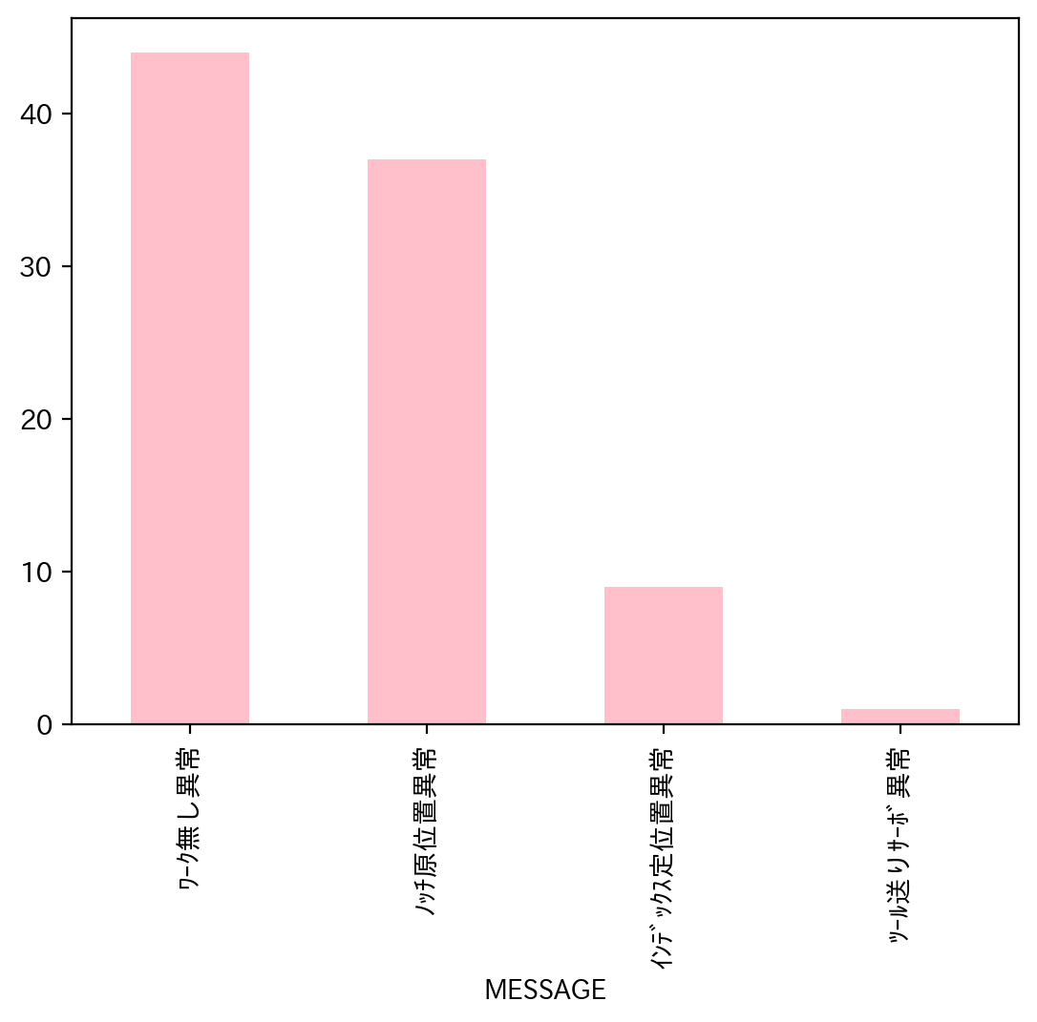
日付時間 | AlmNo | アラーム名称 | 日付 | 回数 | アラーム名称 | 合計
9/1/22 | 12 | ﾜｰｸ無し異常 | 2022-09-01 | 3 | ﾜｰｸ無し異常 | 44
9/1/22 | 12 | ﾜｰｸ無し異常 | 2022-09-02 | 1 | ﾉｯﾁ原位置異常 | 37
9/1/22 | 12 | ﾜｰｸ無し異常 | 2022-09-03 | 1 | ｲﾝﾃﾞｯｸｽ定位置異常 | 9
9/2/22 | 3 | ﾉｯﾁ原位置異常 | 2022-09-04 | 0 | ﾂｰﾙ送りｻｰﾎﾞ異常 | 1
9/3/22 | 7 | ﾂｰﾙ送りｻｰﾎﾞ異常 | 2022-09-05 | 9 | 合計 | 91
9/5/22 | 3 | ﾉｯﾁ原位置異常 | 2022-09-06 | 1
9/5/22 | 3 | ﾉｯﾁ原位置異常 | 2022-09-07 | 2
9/5/22 | 12 | ﾜｰｸ無し異常 | 2022-09-08 | 2
9/5/22 | 12 | ﾜｰｸ無し異常 | 2022-09-09 | 2
9/5/22 | 12 | ﾜｰｸ無し異常 | 2022-09-10 | 2
9/5/22 | 12 | ﾜｰｸ無し異常 | 2022-09-11 | 0
9/5/22 | 3 | ﾉｯﾁ原位置異常 | 2022-09-12 | 1
9/5/22 | 3 | ﾉｯﾁ原位置異常 | 2022-09-13 | 4
9/5/22 | 3 | ﾉｯﾁ原位置異常 | 2022-09-14 | 11
9/6/22 | 12 | ﾜｰｸ無し異常 | 2022-09-15 | 2
9/7/22 | 12 | ﾜｰｸ無し異常 | 2022-09-16 | 5
9/7/22 | 12 | ﾜｰｸ無し異常 | 2022-09-17 | 0
9/8/22 | 3 | ﾉｯﾁ原位置異常 | 2022-09-18 | 0
9/8/22 | 3 | ﾉｯﾁ原位置異常 | 2022-09-19 | 16
9/9/22 | 12 | ﾜｰｸ無し異常 | 2022-09-20 | 4
9/9/22 | 3 | ﾉｯﾁ原位置異常 | 2022-09-21 | 6
9/10/22 | 12 | ﾜｰｸ無し異常 | 2022-09-22 | 3
9/10/22 | 12 | ﾜｰｸ無し異常 | 2022-09-23 | 3
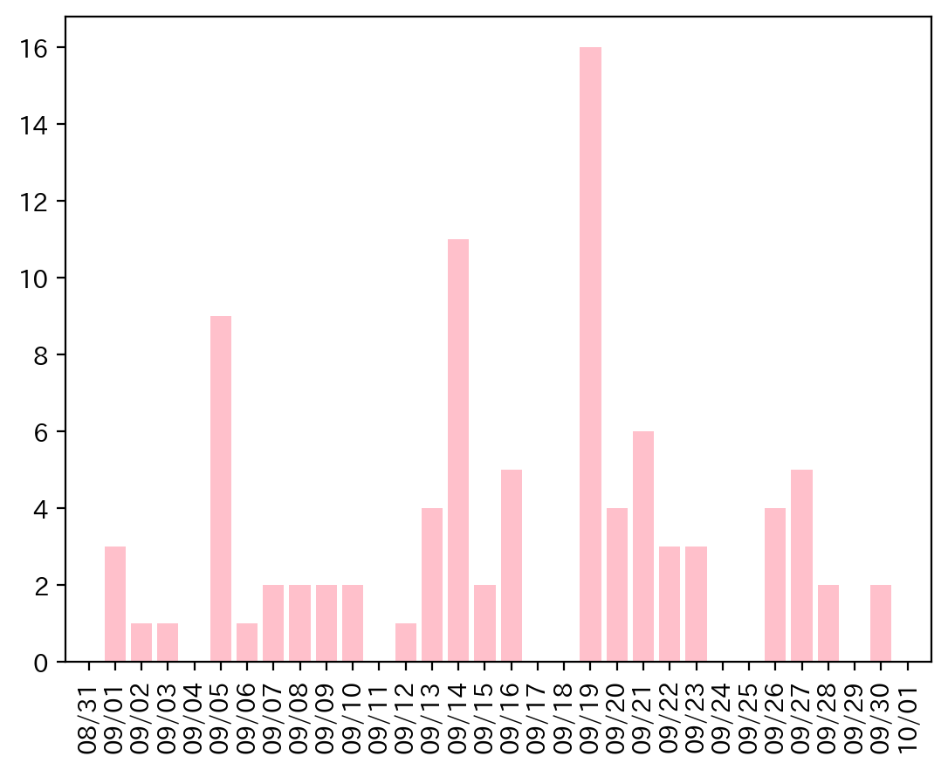
9/12/22 | 12 | ﾜｰｸ無し異常 | 2022-09-24 | 0
9/13/22 | 3 | ﾉｯﾁ原位置異常 | 2022-09-25 | 0
9/13/22 | 3 | ﾉｯﾁ原位置異常 | 2022-09-26 | 4
9/13/22 | 12 | ﾜｰｸ無し異常 | 2022-09-27 | 5
9/13/22 | 12 | ﾜｰｸ無し異常 | 2022-09-28 | 2
9/14/22 | 12 | ﾜｰｸ無し異常 | 2022-09-29 | 0
9/14/22 | 12 | ﾜｰｸ無し異常 | 2022-09-30 | 2
9/14/22 | 12 | ﾜｰｸ無し異常
9/14/22 | 3 | ﾉｯﾁ原位置異常
9/14/22 | 3 | ﾉｯﾁ原位置異常
9/14/22 | 3 | ﾉｯﾁ原位置異常
9/14/22 | 3 | ﾉｯﾁ原位置異常
9/14/22 | 3 | ﾉｯﾁ原位置異常
9/14/22 | 3 | ﾉｯﾁ原位置異常
9/14/22 | 12 | ﾜｰｸ無し異常
9/14/22 | 12 | ﾜｰｸ無し異常
9/15/22 | 3 | ﾉｯﾁ原位置異常
9/15/22 | 12 | ﾜｰｸ無し異常
9/16/22 | 12 | ﾜｰｸ無し異常
9/16/22 | 12 | ﾜｰｸ無し異常
9/16/22 | 12 | ﾜｰｸ無し異常
9/16/22 | 12 | ﾜｰｸ無し異常
9/16/22 | 12 | ﾜｰｸ無し異常
9/19/22 | 3 | ﾉｯﾁ原位置異常
9/19/22 | 12 | ﾜｰｸ無し異常
9/19/22 | 12 | ﾜｰｸ無し異常
9/19/22 | 3 | ﾉｯﾁ原位置異常
9/19/22 | 3 | ﾉｯﾁ原位置異常
9/19/22 | 3 | ﾉｯﾁ原位置異常
9/19/22 | 3 | ﾉｯﾁ原位置異常
9/19/22 | 3 | ﾉｯﾁ原位置異常
9/19/22 | 3 | ﾉｯﾁ原位置異常
9/19/22 | 3 | ﾉｯﾁ原位置異常
9/19/22 | 12 | ﾜｰｸ無し異常
9/19/22 | 12 | ﾜｰｸ無し異常
9/19/22 | 2 | ｲﾝﾃﾞｯｸｽ定位置異常
9/19/22 | 3 | ﾉｯﾁ原位置異常
9/19/22 | 2 | ｲﾝﾃﾞｯｸｽ定位置異常
9/19/22 | 12 | ﾜｰｸ無し異常
9/20/22 | 3 | ﾉｯﾁ原位置異常
9/20/22 | 3 | ﾉｯﾁ原位置異常
9/20/22 | 12 | ﾜｰｸ無し異常
9/20/22 | 3 | ﾉｯﾁ原位置異常
9/21/22 | 12 | ﾜｰｸ無し異常
9/21/22 | 2 | ｲﾝﾃﾞｯｸｽ定位置異常
9/21/22 | 2 | ｲﾝﾃﾞｯｸｽ定位置異常
9/21/22 | 2 | ｲﾝﾃﾞｯｸｽ定位置異常
9/21/22 | 2 | ｲﾝﾃﾞｯｸｽ定位置異常
9/21/22 | 12 | ﾜｰｸ無し異常
9/22/22 | 3 | ﾉｯﾁ原位置異常
9/22/22 | 12 | ﾜｰｸ無し異常
9/22/22 | 2 | ｲﾝﾃﾞｯｸｽ定位置異常
9/23/22 | 12 | ﾜｰｸ無し異常
9/23/22 | 12 | ﾜｰｸ無し異常
9/23/22 | 12 | ﾜｰｸ無し異常
9/26/22 | 12 | ﾜｰｸ無し異常
9/26/22 | 3 | ﾉｯﾁ原位置異常
9/26/22 | 3 | ﾉｯﾁ原位置異常
9/26/22 | 12 | ﾜｰｸ無し異常
9/27/22 | 3 | ﾉｯﾁ原位置異常
9/27/22 | 2 | ｲﾝﾃﾞｯｸｽ定位置異常
9/27/22 | 2 | ｲﾝﾃﾞｯｸｽ定位置異常
9/27/22 | 3 | ﾉｯﾁ原位置異常
9/27/22 | 3 | ﾉｯﾁ原位置異常
9/28/22 | 12 | ﾜｰｸ無し異常
9/28/22 | 12 | ﾜｰｸ無し異常
9/30/22 | 3 | ﾉｯﾁ原位置異常
9/30/22 | 12 | ﾜｰｸ無し異常

040
40号機 異常発生データ(2022年09月)
データ取得日：2023/01/02 11:24:09
1.全異常データ |  |  | 2.日別発生回数 |  | 3.異常毎の発生回数
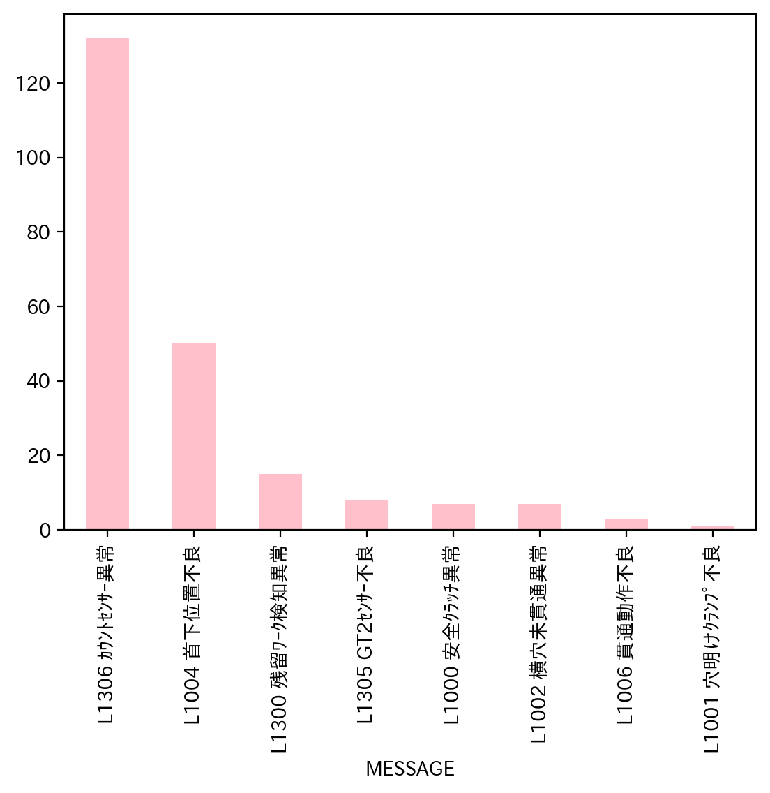
日付時間 | AlmNo | アラーム名称 | 日付 | 回数 | アラーム名称 | 合計
9/1/22 | 54 | L1306 ｶｳﾝﾄｾﾝｻｰ異常 | 2022-09-01 | 8 | L1306 ｶｳﾝﾄｾﾝｻｰ異常 | 132
9/1/22 | 54 | L1306 ｶｳﾝﾄｾﾝｻｰ異常 | 2022-09-02 | 9 | L1004 首下位置不良 | 50
9/1/22 | 54 | L1306 ｶｳﾝﾄｾﾝｻｰ異常 | 2022-09-03 | 5 | L1300 残留ﾜｰｸ検知異常 | 15
9/1/22 | 54 | L1306 ｶｳﾝﾄｾﾝｻｰ異常 | 2022-09-04 | 0 | L1305 GT2ｾﾝｻｰ不良 | 8
9/1/22 | 54 | L1306 ｶｳﾝﾄｾﾝｻｰ異常 | 2022-09-05 | 17 | L1000 安全ｸﾗｯﾁ異常 | 7
9/1/22 | 4 | L1004 首下位置不良 | 2022-09-06 | 12 | L1002 横穴未貫通異常 | 7
9/1/22 | 4 | L1004 首下位置不良 | 2022-09-07 | 9 | L1006 貫通動作不良 | 3
9/1/22 | 2 | L1002 横穴未貫通異常 | 2022-09-08 | 14 | L1001 穴明けｸﾗﾝﾌﾟ不良 | 1
9/2/22 | 54 | L1306 ｶｳﾝﾄｾﾝｻｰ異常 | 2022-09-09 | 17 | 合計 | 223
9/2/22 | 54 | L1306 ｶｳﾝﾄｾﾝｻｰ異常 | 2022-09-10 | 3
9/2/22 | 54 | L1306 ｶｳﾝﾄｾﾝｻｰ異常 | 2022-09-11 | 0
9/2/22 | 54 | L1306 ｶｳﾝﾄｾﾝｻｰ異常 | 2022-09-12 | 13
9/2/22 | 54 | L1306 ｶｳﾝﾄｾﾝｻｰ異常 | 2022-09-13 | 11
9/2/22 | 54 | L1306 ｶｳﾝﾄｾﾝｻｰ異常 | 2022-09-14 | 23
9/2/22 | 54 | L1306 ｶｳﾝﾄｾﾝｻｰ異常 | 2022-09-15 | 6
9/2/22 | 54 | L1306 ｶｳﾝﾄｾﾝｻｰ異常 | 2022-09-16 | 10
9/2/22 | 54 | L1306 ｶｳﾝﾄｾﾝｻｰ異常 | 2022-09-17 | 1
9/3/22 | 54 | L1306 ｶｳﾝﾄｾﾝｻｰ異常 | 2022-09-18 | 0
9/3/22 | 54 | L1306 ｶｳﾝﾄｾﾝｻｰ異常 | 2022-09-19 | 7
9/3/22 | 54 | L1306 ｶｳﾝﾄｾﾝｻｰ異常 | 2022-09-20 | 7
9/3/22 | 54 | L1306 ｶｳﾝﾄｾﾝｻｰ異常 | 2022-09-21 | 6
9/3/22 | 54 | L1306 ｶｳﾝﾄｾﾝｻｰ異常 | 2022-09-22 | 4
9/5/22 | 4 | L1004 首下位置不良 | 2022-09-23 | 4
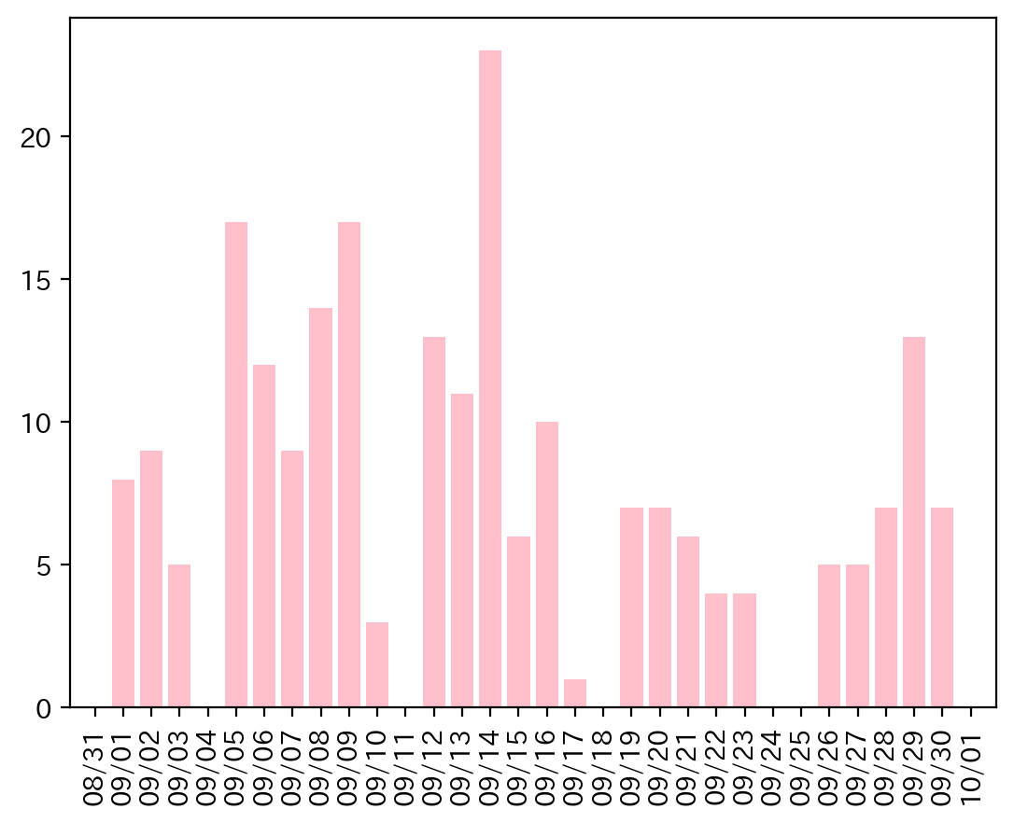
9/5/22 | 4 | L1004 首下位置不良 | 2022-09-24 | 0
9/5/22 | 4 | L1004 首下位置不良 | 2022-09-25 | 0
9/5/22 | 4 | L1004 首下位置不良 | 2022-09-26 | 5
9/5/22 | 4 | L1004 首下位置不良 | 2022-09-27 | 5
9/5/22 | 4 | L1004 首下位置不良 | 2022-09-28 | 7
9/5/22 | 4 | L1004 首下位置不良 | 2022-09-29 | 13
9/5/22 | 4 | L1004 首下位置不良 | 2022-09-30 | 7
9/5/22 | 54 | L1306 ｶｳﾝﾄｾﾝｻｰ異常
9/5/22 | 54 | L1306 ｶｳﾝﾄｾﾝｻｰ異常
9/5/22 | 54 | L1306 ｶｳﾝﾄｾﾝｻｰ異常
9/5/22 | 54 | L1306 ｶｳﾝﾄｾﾝｻｰ異常
9/5/22 | 54 | L1306 ｶｳﾝﾄｾﾝｻｰ異常
9/5/22 | 54 | L1306 ｶｳﾝﾄｾﾝｻｰ異常
9/5/22 | 54 | L1306 ｶｳﾝﾄｾﾝｻｰ異常
9/5/22 | 54 | L1306 ｶｳﾝﾄｾﾝｻｰ異常
9/5/22 | 54 | L1306 ｶｳﾝﾄｾﾝｻｰ異常
9/6/22 | 54 | L1306 ｶｳﾝﾄｾﾝｻｰ異常
9/6/22 | 4 | L1004 首下位置不良
9/6/22 | 4 | L1004 首下位置不良
9/6/22 | 4 | L1004 首下位置不良
9/6/22 | 4 | L1004 首下位置不良
9/6/22 | 4 | L1004 首下位置不良
9/6/22 | 54 | L1306 ｶｳﾝﾄｾﾝｻｰ異常
9/6/22 | 54 | L1306 ｶｳﾝﾄｾﾝｻｰ異常
9/6/22 | 54 | L1306 ｶｳﾝﾄｾﾝｻｰ異常
9/6/22 | 0 | L1000 安全ｸﾗｯﾁ異常
9/6/22 | 54 | L1306 ｶｳﾝﾄｾﾝｻｰ異常
9/6/22 | 4 | L1004 首下位置不良
9/7/22 | 54 | L1306 ｶｳﾝﾄｾﾝｻｰ異常
9/7/22 | 54 | L1306 ｶｳﾝﾄｾﾝｻｰ異常
9/7/22 | 54 | L1306 ｶｳﾝﾄｾﾝｻｰ異常
9/7/22 | 54 | L1306 ｶｳﾝﾄｾﾝｻｰ異常
9/7/22 | 54 | L1306 ｶｳﾝﾄｾﾝｻｰ異常
9/7/22 | 54 | L1306 ｶｳﾝﾄｾﾝｻｰ異常
9/7/22 | 54 | L1306 ｶｳﾝﾄｾﾝｻｰ異常
9/7/22 | 54 | L1306 ｶｳﾝﾄｾﾝｻｰ異常
9/7/22 | 54 | L1306 ｶｳﾝﾄｾﾝｻｰ異常
9/8/22 | 54 | L1306 ｶｳﾝﾄｾﾝｻｰ異常
9/8/22 | 4 | L1004 首下位置不良
9/8/22 | 54 | L1306 ｶｳﾝﾄｾﾝｻｰ異常
9/8/22 | 54 | L1306 ｶｳﾝﾄｾﾝｻｰ異常
9/8/22 | 4 | L1004 首下位置不良
9/8/22 | 4 | L1004 首下位置不良
9/8/22 | 4 | L1004 首下位置不良
9/8/22 | 4 | L1004 首下位置不良
9/8/22 | 4 | L1004 首下位置不良
9/8/22 | 4 | L1004 首下位置不良
9/8/22 | 4 | L1004 首下位置不良
9/8/22 | 48 | L1300 残留ﾜｰｸ検知異常
9/8/22 | 54 | L1306 ｶｳﾝﾄｾﾝｻｰ異常
9/8/22 | 54 | L1306 ｶｳﾝﾄｾﾝｻｰ異常
9/9/22 | 54 | L1306 ｶｳﾝﾄｾﾝｻｰ異常
9/9/22 | 54 | L1306 ｶｳﾝﾄｾﾝｻｰ異常
9/9/22 | 54 | L1306 ｶｳﾝﾄｾﾝｻｰ異常
9/9/22 | 6 | L1006 貫通動作不良
9/9/22 | 4 | L1004 首下位置不良
9/9/22 | 2 | L1002 横穴未貫通異常
9/9/22 | 54 | L1306 ｶｳﾝﾄｾﾝｻｰ異常
9/9/22 | 54 | L1306 ｶｳﾝﾄｾﾝｻｰ異常
9/9/22 | 48 | L1300 残留ﾜｰｸ検知異常
9/9/22 | 4 | L1004 首下位置不良
9/9/22 | 54 | L1306 ｶｳﾝﾄｾﾝｻｰ異常
9/9/22 | 0 | L1000 安全ｸﾗｯﾁ異常
9/9/22 | 48 | L1300 残留ﾜｰｸ検知異常
9/9/22 | 54 | L1306 ｶｳﾝﾄｾﾝｻｰ異常
9/9/22 | 54 | L1306 ｶｳﾝﾄｾﾝｻｰ異常
9/9/22 | 1 | L1001 穴明けｸﾗﾝﾌﾟ不良
9/9/22 | 6 | L1006 貫通動作不良
9/10/22 | 48 | L1300 残留ﾜｰｸ検知異常
9/10/22 | 4 | L1004 首下位置不良
9/10/22 | 54 | L1306 ｶｳﾝﾄｾﾝｻｰ異常
9/12/22 | 54 | L1306 ｶｳﾝﾄｾﾝｻｰ異常
9/12/22 | 54 | L1306 ｶｳﾝﾄｾﾝｻｰ異常
9/12/22 | 54 | L1306 ｶｳﾝﾄｾﾝｻｰ異常
9/12/22 | 6 | L1006 貫通動作不良
9/12/22 | 48 | L1300 残留ﾜｰｸ検知異常
9/12/22 | 54 | L1306 ｶｳﾝﾄｾﾝｻｰ異常
9/12/22 | 48 | L1300 残留ﾜｰｸ検知異常
9/12/22 | 54 | L1306 ｶｳﾝﾄｾﾝｻｰ異常
9/12/22 | 54 | L1306 ｶｳﾝﾄｾﾝｻｰ異常
9/12/22 | 54 | L1306 ｶｳﾝﾄｾﾝｻｰ異常
9/12/22 | 54 | L1306 ｶｳﾝﾄｾﾝｻｰ異常
9/12/22 | 54 | L1306 ｶｳﾝﾄｾﾝｻｰ異常
9/12/22 | 54 | L1306 ｶｳﾝﾄｾﾝｻｰ異常
9/13/22 | 54 | L1306 ｶｳﾝﾄｾﾝｻｰ異常
9/13/22 | 4 | L1004 首下位置不良
9/13/22 | 54 | L1306 ｶｳﾝﾄｾﾝｻｰ異常
9/13/22 | 54 | L1306 ｶｳﾝﾄｾﾝｻｰ異常
9/13/22 | 54 | L1306 ｶｳﾝﾄｾﾝｻｰ異常
9/13/22 | 4 | L1004 首下位置不良
9/13/22 | 4 | L1004 首下位置不良
9/13/22 | 4 | L1004 首下位置不良
9/13/22 | 4 | L1004 首下位置不良
9/13/22 | 4 | L1004 首下位置不良
9/13/22 | 4 | L1004 首下位置不良
9/14/22 | 54 | L1306 ｶｳﾝﾄｾﾝｻｰ異常
9/14/22 | 54 | L1306 ｶｳﾝﾄｾﾝｻｰ異常
9/14/22 | 4 | L1004 首下位置不良
9/14/22 | 4 | L1004 首下位置不良
9/14/22 | 4 | L1004 首下位置不良
9/14/22 | 4 | L1004 首下位置不良
9/14/22 | 4 | L1004 首下位置不良
9/14/22 | 4 | L1004 首下位置不良
9/14/22 | 53 | L1305 GT2ｾﾝｻｰ不良
9/14/22 | 53 | L1305 GT2ｾﾝｻｰ不良
9/14/22 | 53 | L1305 GT2ｾﾝｻｰ不良
9/14/22 | 4 | L1004 首下位置不良
9/14/22 | 53 | L1305 GT2ｾﾝｻｰ不良
9/14/22 | 53 | L1305 GT2ｾﾝｻｰ不良
9/14/22 | 53 | L1305 GT2ｾﾝｻｰ不良
9/14/22 | 53 | L1305 GT2ｾﾝｻｰ不良
9/14/22 | 53 | L1305 GT2ｾﾝｻｰ不良
9/14/22 | 4 | L1004 首下位置不良
9/14/22 | 4 | L1004 首下位置不良
9/14/22 | 4 | L1004 首下位置不良
9/14/22 | 4 | L1004 首下位置不良
9/14/22 | 54 | L1306 ｶｳﾝﾄｾﾝｻｰ異常
9/14/22 | 54 | L1306 ｶｳﾝﾄｾﾝｻｰ異常
9/15/22 | 2 | L1002 横穴未貫通異常
9/15/22 | 2 | L1002 横穴未貫通異常
9/15/22 | 54 | L1306 ｶｳﾝﾄｾﾝｻｰ異常
9/15/22 | 54 | L1306 ｶｳﾝﾄｾﾝｻｰ異常
9/15/22 | 54 | L1306 ｶｳﾝﾄｾﾝｻｰ異常
9/15/22 | 0 | L1000 安全ｸﾗｯﾁ異常
9/16/22 | 54 | L1306 ｶｳﾝﾄｾﾝｻｰ異常
9/16/22 | 54 | L1306 ｶｳﾝﾄｾﾝｻｰ異常
9/16/22 | 54 | L1306 ｶｳﾝﾄｾﾝｻｰ異常
9/16/22 | 54 | L1306 ｶｳﾝﾄｾﾝｻｰ異常
9/16/22 | 48 | L1300 残留ﾜｰｸ検知異常
9/16/22 | 2 | L1002 横穴未貫通異常
9/16/22 | 0 | L1000 安全ｸﾗｯﾁ異常
9/16/22 | 4 | L1004 首下位置不良
9/16/22 | 54 | L1306 ｶｳﾝﾄｾﾝｻｰ異常
9/16/22 | 54 | L1306 ｶｳﾝﾄｾﾝｻｰ異常
9/17/22 | 54 | L1306 ｶｳﾝﾄｾﾝｻｰ異常
9/19/22 | 54 | L1306 ｶｳﾝﾄｾﾝｻｰ異常
9/19/22 | 54 | L1306 ｶｳﾝﾄｾﾝｻｰ異常
9/19/22 | 54 | L1306 ｶｳﾝﾄｾﾝｻｰ異常
9/19/22 | 54 | L1306 ｶｳﾝﾄｾﾝｻｰ異常
9/19/22 | 54 | L1306 ｶｳﾝﾄｾﾝｻｰ異常
9/19/22 | 54 | L1306 ｶｳﾝﾄｾﾝｻｰ異常
9/19/22 | 54 | L1306 ｶｳﾝﾄｾﾝｻｰ異常
9/20/22 | 54 | L1306 ｶｳﾝﾄｾﾝｻｰ異常
9/20/22 | 54 | L1306 ｶｳﾝﾄｾﾝｻｰ異常
9/20/22 | 54 | L1306 ｶｳﾝﾄｾﾝｻｰ異常
9/20/22 | 48 | L1300 残留ﾜｰｸ検知異常
9/20/22 | 54 | L1306 ｶｳﾝﾄｾﾝｻｰ異常
9/20/22 | 54 | L1306 ｶｳﾝﾄｾﾝｻｰ異常
9/20/22 | 54 | L1306 ｶｳﾝﾄｾﾝｻｰ異常
9/21/22 | 54 | L1306 ｶｳﾝﾄｾﾝｻｰ異常
9/21/22 | 4 | L1004 首下位置不良
9/21/22 | 54 | L1306 ｶｳﾝﾄｾﾝｻｰ異常
9/21/22 | 54 | L1306 ｶｳﾝﾄｾﾝｻｰ異常
9/21/22 | 54 | L1306 ｶｳﾝﾄｾﾝｻｰ異常
9/21/22 | 54 | L1306 ｶｳﾝﾄｾﾝｻｰ異常
9/22/22 | 48 | L1300 残留ﾜｰｸ検知異常
9/22/22 | 54 | L1306 ｶｳﾝﾄｾﾝｻｰ異常
9/22/22 | 54 | L1306 ｶｳﾝﾄｾﾝｻｰ異常
9/22/22 | 54 | L1306 ｶｳﾝﾄｾﾝｻｰ異常
9/23/22 | 4 | L1004 首下位置不良
9/23/22 | 2 | L1002 横穴未貫通異常
9/23/22 | 54 | L1306 ｶｳﾝﾄｾﾝｻｰ異常
9/23/22 | 4 | L1004 首下位置不良
9/26/22 | 54 | L1306 ｶｳﾝﾄｾﾝｻｰ異常
9/26/22 | 54 | L1306 ｶｳﾝﾄｾﾝｻｰ異常
9/26/22 | 54 | L1306 ｶｳﾝﾄｾﾝｻｰ異常
9/26/22 | 54 | L1306 ｶｳﾝﾄｾﾝｻｰ異常
9/26/22 | 54 | L1306 ｶｳﾝﾄｾﾝｻｰ異常
9/27/22 | 54 | L1306 ｶｳﾝﾄｾﾝｻｰ異常
9/27/22 | 54 | L1306 ｶｳﾝﾄｾﾝｻｰ異常
9/27/22 | 54 | L1306 ｶｳﾝﾄｾﾝｻｰ異常
9/27/22 | 54 | L1306 ｶｳﾝﾄｾﾝｻｰ異常
9/27/22 | 54 | L1306 ｶｳﾝﾄｾﾝｻｰ異常
9/28/22 | 54 | L1306 ｶｳﾝﾄｾﾝｻｰ異常
9/28/22 | 4 | L1004 首下位置不良
9/28/22 | 54 | L1306 ｶｳﾝﾄｾﾝｻｰ異常
9/28/22 | 54 | L1306 ｶｳﾝﾄｾﾝｻｰ異常
9/28/22 | 54 | L1306 ｶｳﾝﾄｾﾝｻｰ異常
9/28/22 | 54 | L1306 ｶｳﾝﾄｾﾝｻｰ異常
9/28/22 | 54 | L1306 ｶｳﾝﾄｾﾝｻｰ異常
9/29/22 | 54 | L1306 ｶｳﾝﾄｾﾝｻｰ異常
9/29/22 | 54 | L1306 ｶｳﾝﾄｾﾝｻｰ異常
9/29/22 | 2 | L1002 横穴未貫通異常
9/29/22 | 0 | L1000 安全ｸﾗｯﾁ異常
9/29/22 | 0 | L1000 安全ｸﾗｯﾁ異常
9/29/22 | 0 | L1000 安全ｸﾗｯﾁ異常
9/29/22 | 54 | L1306 ｶｳﾝﾄｾﾝｻｰ異常
9/29/22 | 48 | L1300 残留ﾜｰｸ検知異常
9/29/22 | 54 | L1306 ｶｳﾝﾄｾﾝｻｰ異常
9/29/22 | 48 | L1300 残留ﾜｰｸ検知異常
9/29/22 | 48 | L1300 残留ﾜｰｸ検知異常
9/29/22 | 54 | L1306 ｶｳﾝﾄｾﾝｻｰ異常
9/29/22 | 54 | L1306 ｶｳﾝﾄｾﾝｻｰ異常
9/30/22 | 54 | L1306 ｶｳﾝﾄｾﾝｻｰ異常
9/30/22 | 54 | L1306 ｶｳﾝﾄｾﾝｻｰ異常
9/30/22 | 54 | L1306 ｶｳﾝﾄｾﾝｻｰ異常
9/30/22 | 54 | L1306 ｶｳﾝﾄｾﾝｻｰ異常
9/30/22 | 48 | L1300 残留ﾜｰｸ検知異常
9/30/22 | 48 | L1300 残留ﾜｰｸ検知異常
9/30/22 | 48 | L1300 残留ﾜｰｸ検知異常

